关系图
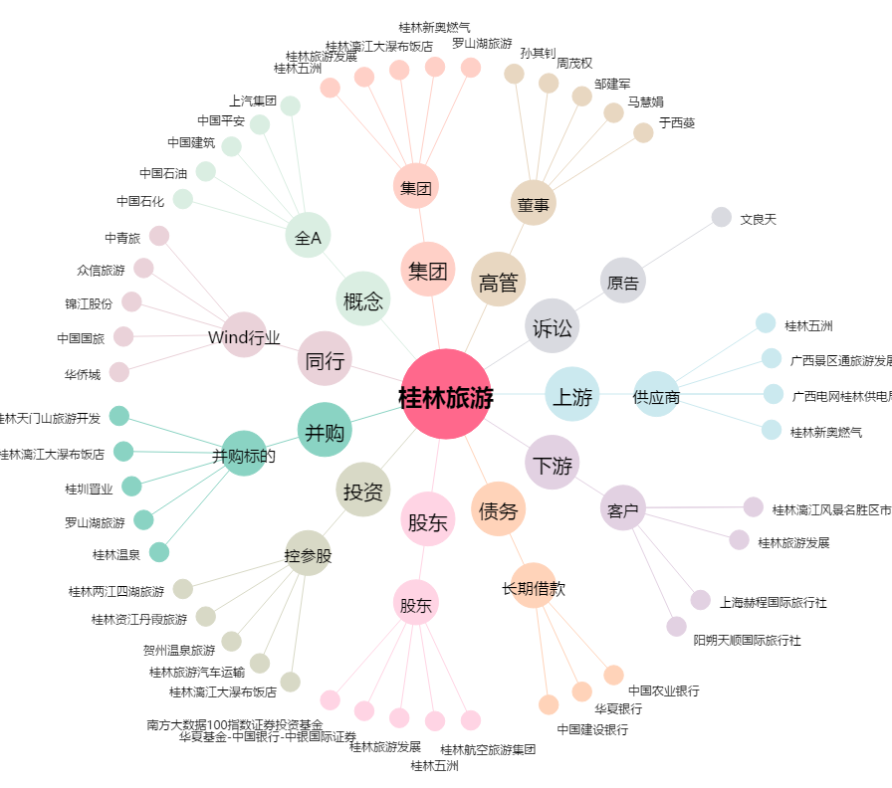
桂林旅游[000978.SZ] - 关系概览图

